4533-1
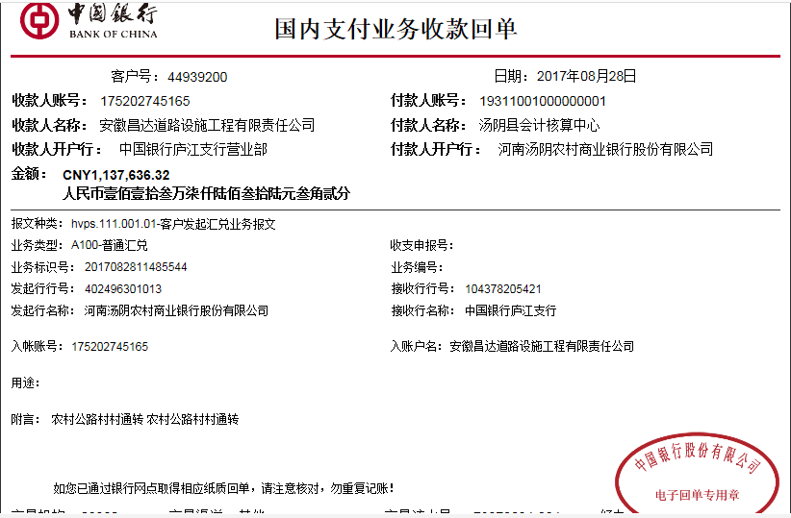
工程款支付证书 |  |  |  |  |  |  |  |  |  |  |  |  |  |  | 本次
工程名称 |  | 汤阴县乡道Y030伏道-宜沟段公路改建工程施工2标段 |  |  |  |  |  |  |  |  | 档案编号 |  | CD2016-096
合同金额 |  | 5,774,803.67 |  |  |  | 中标日期 | 2016.8.3 |  |  |  | 合作单位 |  | 河南 秦庆光13598112568 |  | CD2016-096 | 104 | 4533 | 汤阴县乡道Y7030伏道-宜沟段公路改建工程施工2标段 | 2016.8.3 | 5774803.67 | 阮 华 | 120日历天 | 安阳市 汤阴县 | 河南公司孙健13635651222 | 李红岩18537277777 | 中标项目，中标通知书及施工合同原件在庐江 | √
决算金额 |  |  |  |  |  | 竣工日期 |  |  |  |  | ERP编号 |  | 4533
序号 | 工程款到账 |  |  | 开票情况 |  | 成本发票 | 扣管理费 |  | 代扣税金 |  | 其他扣款 |  | 实际支付
 | 日期 | 账户 | 金额 | 日期 | 金额 | 金额 | 比例 | 金额 | 税率 | 金额 | 金额 | 备注 | 户名 | 金额
1 | 2017-08-28 | 中 | 1,137,636.32 | 2017-07-17 | 1,137,636.32 |  | 合同额全扣1.5% | 86,622.05 | 增值税及附加 | 101,464.86 | 500.00 | 2017.7.11办理外经证费用500 | 秦庆光 | 948,434.47
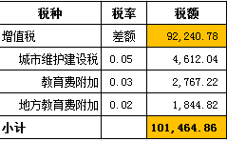
 |  |  |  |  |  |  |  |  | 水利基金 | 614.94

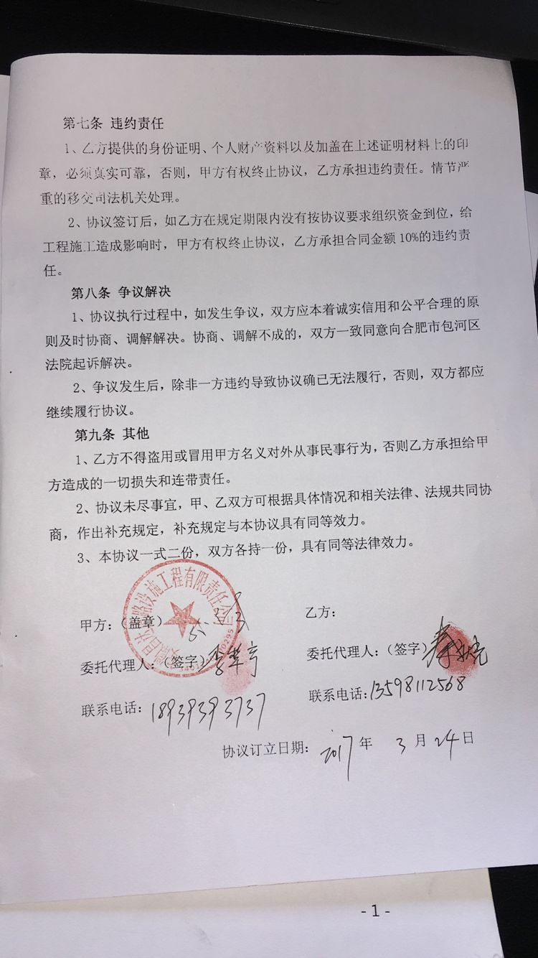
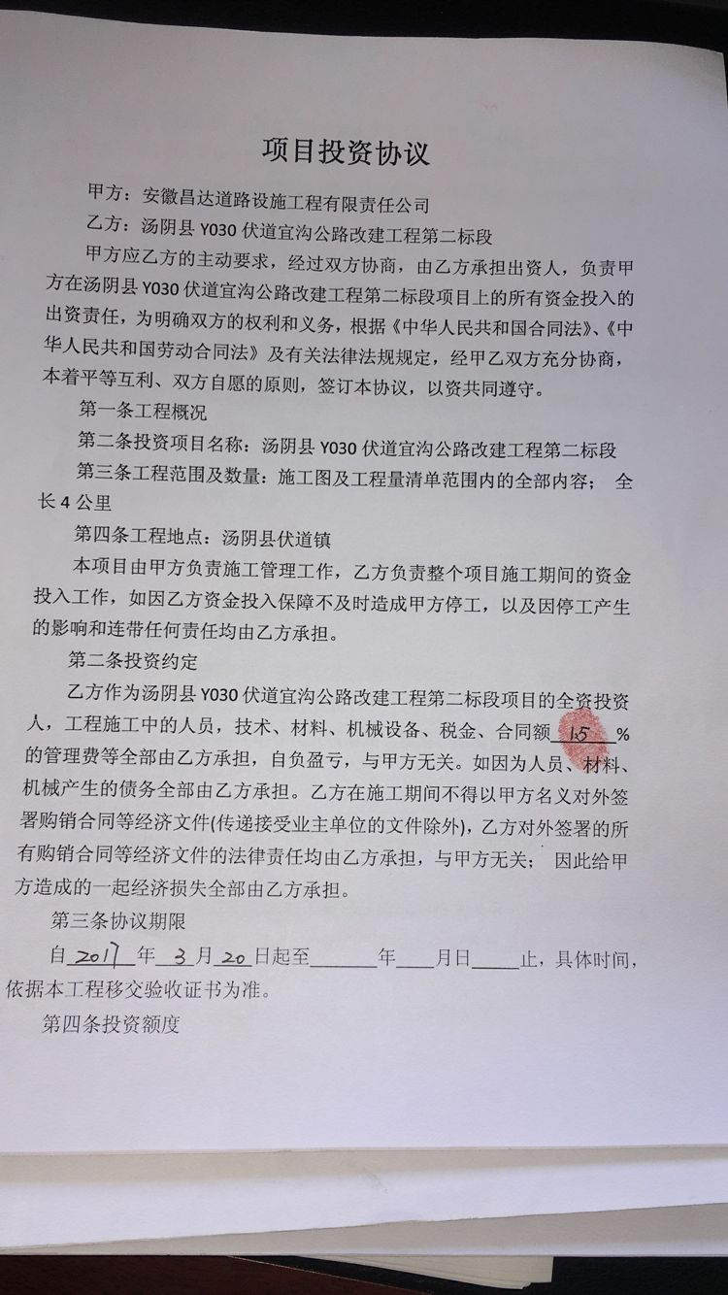

 |  |  |  |  |  |  |  |  |  |  |  |  |  |  |  |  |  | 增值税及附加水利基金

 |  |  |  |  |  |  |  |  |  |  |  |  |  |  | #REF!
合计 |  | - | 1,137,636.32 | - | 1,137,636.32 | 0.00 | - | 86,622.05 | - | 102,079.80 | 500.00 | - |  | 948,434.47 | 完工证明？
本次支付金额 |  | 948,434.47 |  |  | 948,434.47 |  | 秦庆光 中国工商银行汤阴县人民路支行 6212 2617 0600 4218 278 |  |  |  |  |  |  |  | 完工证明？
 |  |  |  |  | 0.00 |  | 工程款代转材料款；此次无
申请部门 意见 |  | 1、 | 中标项目，中标通知书及施工合同原件在庐江； |  |  |  |  |  | 2、此次借条已提供 。？
项目管理 意见 |  | 何总、朱总已同意支付（附表背面截图）。
财务审核 意见
质安稽查 意见 |  | 是□否□营改增项目，及材料款支付核实：
总经理审批 |  |  |  |  |  |  | 董事长审批

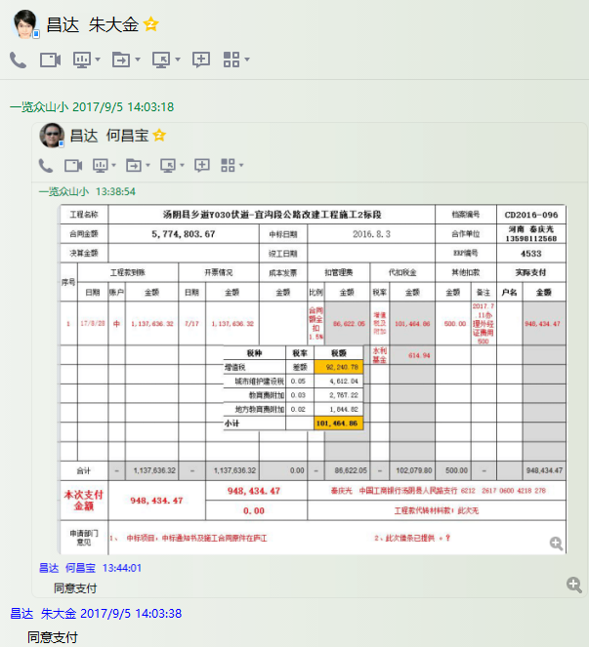

4533-1 (2)
工程款支付证书 |  |  |  |  |  |  |  |  |  |  |  |  |  |  | 本次
工程名称 |  | 汤阴县乡道Y030伏道-宜沟段公路改建工程施工2标段 |  |  |  |  |  |  |  |  | 档案编号 |  | CD2016-096
合同金额 |  | 5,774,803.67 |  |  |  | 中标日期 | 2016.8.3 |  |  |  | 合作单位 |  | 河南 秦庆光13598112568 |  | CD2016-096 | 104 | 4533 | 汤阴县乡道Y7030伏道-宜沟段公路改建工程施工2标段 | 2016.8.3 | 5774803.67 | 阮 华 | 120日历天 | 安阳市 汤阴县 | 河南公司孙健13635651222 | 李红岩18537277777 | 中标项目，中标通知书及施工合同原件在庐江 | √
决算金额 |  |  |  |  |  | 竣工日期 |  |  |  |  | ERP编号 |  | 4533
序号 | 工程款到账 |  |  | 开票情况 |  | 成本发票 | 扣管理费 |  | 代扣税金 |  | 其他扣款 |  | 实际支付
 | 日期 | 账户 | 金额 | 日期 | 金额 | 金额 | 比例 | 金额 | 税率 | 金额 | 金额 | 备注 | 户名 | 金额
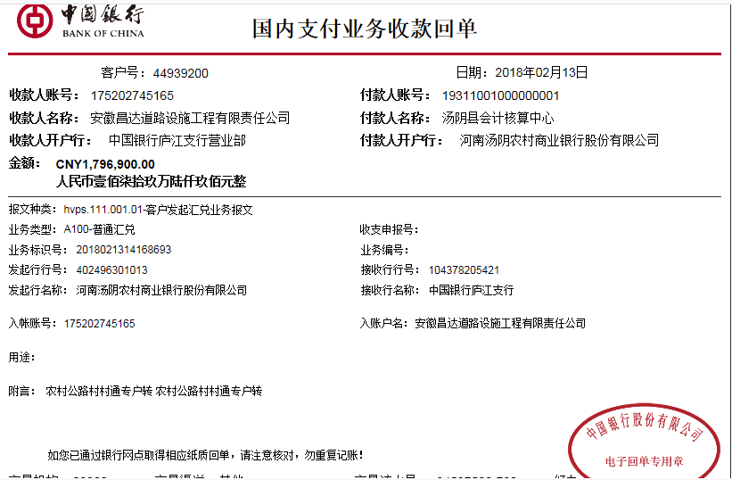
1 | 2017-08-28 | 中 | 1,137,636.32 | 2017-07-17 | 1,137,636.32 |  | 合同额全扣1.5% | 86,622.05 | 增值税及附加 | 101,464.86 | 500.00 | 2017.7.11办理外经证费用500 | 秦庆光 | 948,434.47
 |  |  |  |  |  |  |  |  | 水利基金 | 614.94
 | 本次
2 | 2018-02-13 | 中 | 1,796,900.00 |  |  |  | 已扣 | 0.00 | 增值税及附加 | 102,700.00 | 0.00 |  | 供应商 | 1,694,200.00

 |  |  |  |  |  |  |  |  |  |  |  |  |  |  |  |  |  | 增值税及附加水利基金

 |  |  |  |  |  |  |  |  |  |  |  |  |  |  | #REF!
合计 |  | - | 2,934,536.32 | - | 1,137,636.32 | 0.00 | - | 86,622.05 | - | 204,779.80 | 500.00 | - |  | 2,642,634.47 | 完工证明？
本次支付金额 |  | 1,694,200.00 |  |  | 0.00 |  | 秦庆光 中国工商银行汤阴县人民路支行 6212 2617 0600 4218 278 |  |  |  |  |  |  |  | 完工证明？
 |  |  |  |  | 1,694,200.00 |  | 供应商
申请部门 意见 |  | 1、 | 中标项目，中标通知书及施工合同原件在庐江；
项目管理 意见 |  | 何总、朱总已同意支付（附表背面截图）。
财务审核 意见
质安稽查 意见 |  | 是□否□营改增项目，及材料款支付核实：
总经理审批 |  |  |  |  |  |  | 董事长审批

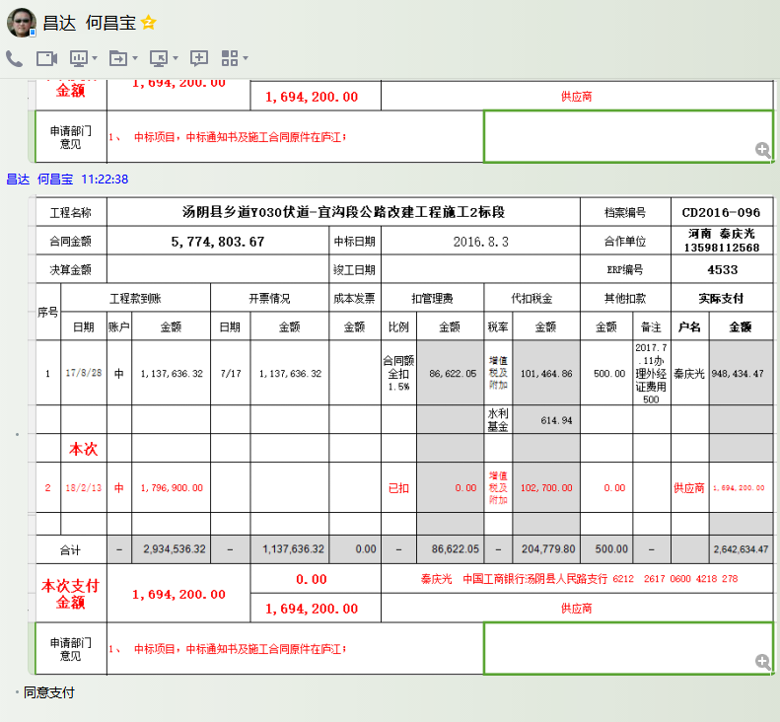

4533-1 (3)
工程款支付证书 |  |  |  |  |  |  |  |  |  |  |  |  |  |  | 本次
工程名称 |  | 汤阴县乡道Y030伏道-宜沟段公路改建工程施工2标段 |  |  |  |  |  |  |  |  | 档案编号 |  | CD2016-096
合同金额 |  | 5,774,803.67 |  |  |  | 中标日期 | 2016.8.3 |  |  |  | 合作单位 |  | 河南 秦庆光13598112568 |  | CD2016-096 | 104 | 4533 | 汤阴县乡道Y7030伏道-宜沟段公路改建工程施工2标段 | 2016.8.3 | 5774803.67 | 阮 华 | 120日历天 | 安阳市 汤阴县 | 河南公司孙健13635651222 | 李红岩18537277777 | 中标项目，中标通知书及施工合同原件在庐江 | √
决算金额 |  |  |  |  |  | 竣工日期 |  |  |  |  | ERP编号 |  | 4533
序号 | 工程款到账 |  |  | 开票情况 |  | 成本发票 | 扣管理费 |  | 代扣税金 |  | 其他扣款 |  | 实际支付
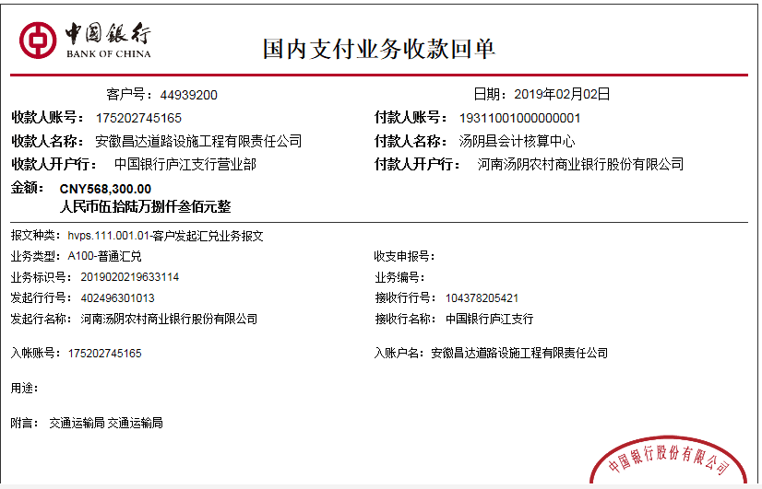
 | 日期 | 账户 | 金额 | 日期 | 金额 | 金额 | 比例 | 金额 | 税率 | 金额 | 金额 | 备注 | 户名 | 金额
1 | 2017-08-28 | 中 | 1,137,636.32 | 2017-07-17 | 1,137,636.32 |  | 合同额全扣1.5% | 86,622.05 | 增值税及附加 | 101,464.86 | 500.00 | 2017.7.11办理外经证费用500 | 秦庆光 | 948,434.47
 |  |  |  |  |  |  |  |  | 水利基金 | 614.94

2 | 2018-02-13 | 中 | 1,796,900.00 | 2018-02-06 | 1,796,900.00 |  | 已扣 | 0.00 | 增值税及附加 | 102,700.00 | 0.00 |  | 供应商 | 1,694,200.00
 | 本次
3 | 2019-02-02 | 中 | 568,300.00 | 2019-01-23 | 1,329,600.00 |  | 已扣 | 0.00 | 增值税及附加 | 107,094.00 | 5,683.00 | 1%预留损失准备金 | 供应商 | 454,523.00
 |  |  |  |  |  |  |  |  | 2018.1.31办理涉税事项报告表费用500 +2019.1.18办理涉税事项报告表费用500 |  | 1,000.00

 |  |  |  |  |  |  |  |  |  |  |  |  |  |  | #REF!
合计 |  | - | 3,502,836.32 | - | 4,264,136.32 | 0.00 | - | 86,622.05 | - | 311,873.80 | 7,183.00 | - |  | 3,097,157.47 | 完工证明？
本次支付金额 |  | 454,523.00 |  |  | 0.00 |  | 秦庆光 中国工商银行汤阴县人民路支行 6212 2617 0600 4218 278 |  |  |  |  |  |  |  | 完工证明？
 |  |  |  |  | 454,523.00 |  | 详见报销单
申请部门 意见 |  | 中标项目，中标通知书及施工合同原件在庐江；
项目管理 意见 |  | 何总、朱总已同意支付（附表背面截图）。
财务审核 意见
质安稽查 意见
总经理审批 |  |  |  |  |  |  | 董事长审批

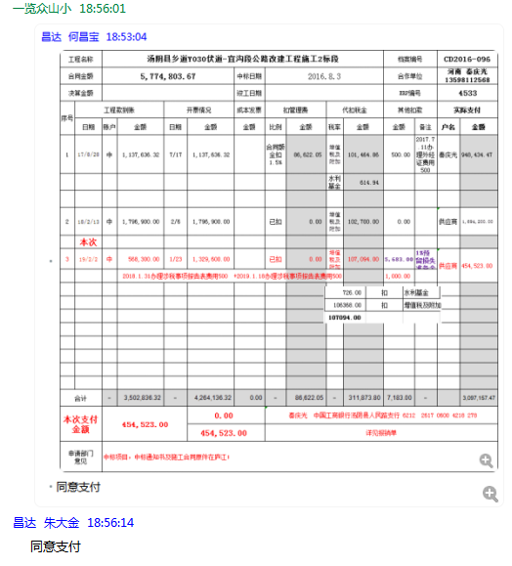

4533- (4)
工程款支付证书 |  |  |  |  |  |  |  |  |  |  |  |  |  |  | 本次
工程名称 |  | 汤阴县乡道Y030伏道-宜沟段公路改建工程施工2标段 |  |  |  |  |  |  |  |  | 档案编号 |  | CD2016-096
合同金额 |  | 5,774,803.67 |  |  |  | 中标日期 | 2016.8.3 |  |  |  | 合作单位 |  | 河南 秦庆光13598112568 |  | CD2016-096 | 104 | 4533 | 汤阴县乡道Y7030伏道-宜沟段公路改建工程施工2标段 | 2016.8.3 | 5774803.67 | 阮 华 | 120日历天 | 安阳市 汤阴县 | 河南公司孙健13635651222 | 李红岩18537277777 | 中标项目，中标通知书及施工合同原件在庐江 | √
决算金额 |  |  |  |  |  | 竣工日期 |  |  |  |  | ERP编号 |  | 4533
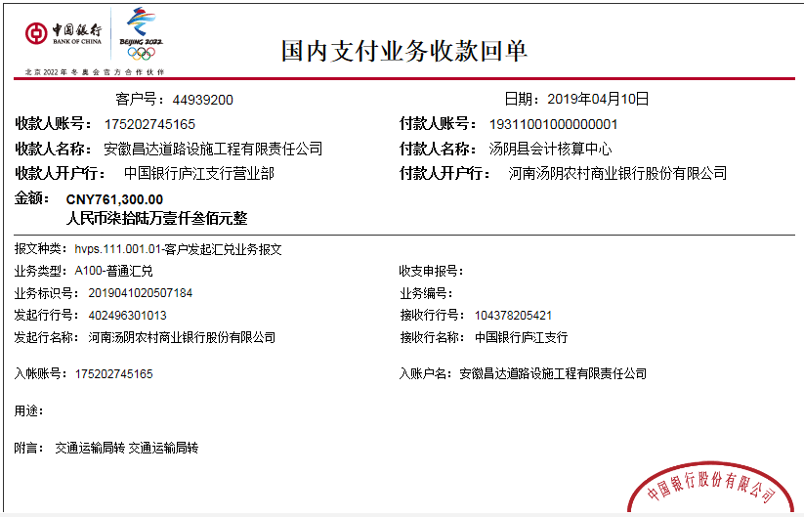
序号 | 工程款到账 |  |  | 开票情况 |  | 成本发票 | 扣管理费 |  | 代扣税金 |  | 其他扣款 |  | 实际支付
 | 日期 | 账户 | 金额 | 日期 | 金额 | 金额 | 比例 | 金额 | 税率 | 金额 | 金额 | 备注 | 户名 | 金额
1 | 2017-08-28 | 中 | 1,137,636.32 | 2017-07-17 | 1,137,636.32 |  | 合同额全扣1.5% | 86,622.05 | 增值税及附加 | 101,464.86 | 500.00 | 2017.7.11办理外经证费用500 | 秦庆光 | 948,434.47
 |  |  |  |  |  |  |  |  | 水利基金 | 614.94

2 | 2018-02-13 | 中 | 1,796,900.00 | 2018-02-06 | 1,796,900.00 |  | 已扣 | 0.00 | 增值税及附加 | 102,700.00 | 0.00 |  | 供应商 | 1,694,200.00

3 | 2019-02-02 | 中 | 568,300.00 | 2019-01-23 | 1,329,600.00 |  | 已扣 | 0.00 | 增值税及附加 | 107,094.00 | 5,683.00 | 1%预留损失准备金 | 供应商 | 454,523.00
 |  |  |  |  |  |  |  |  | 2018.1.31办理涉税事项报告表费用500 +2019.1.18办理涉税事项报告表费用500 |  | 1,000.00
 | 本次
4 | 2019-04-10 | 中 | 761,300.00 |  |  |  | 已扣 | 0.00 | 增值税及附加 | 0.00 | 7,613.00 | 1%预留损失准备金 | 供应商 | 753,687.00

 |  |  |  |  |  |  |  |  |  | 损失准备金累计：13296元 |  |  |  |  | #REF!
合计 |  | - | 4,264,136.32 | - | 4,264,136.32 | 0.00 | - | 86,622.05 | - | 311,873.80 | 14,796.00 | - |  | 3,850,844.47 | 完工证明？
本次支付金额 |  | 753,687.00 |  |  | 0.00 |  | 秦庆光 中国工商银行汤阴县人民路支行 6212 2617 0600 4218 278 |  |  |  |  |  |  |  | 完工证明？
 |  |  |  |  | 753,687.00 |  | 详见报销单
申请部门 意见 |  | 中标项目，中标通知书及施工合同原件在庐江；项目部章2018.10.20已收回
项目管理 意见 |  | 何总、朱总已同意支付（附表背面截图）。
财务审核 意见
质安稽查 意见
总经理审批 |  |  |  |  |  |  | 董事长审批

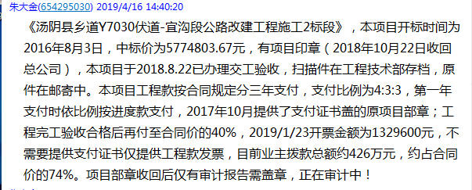

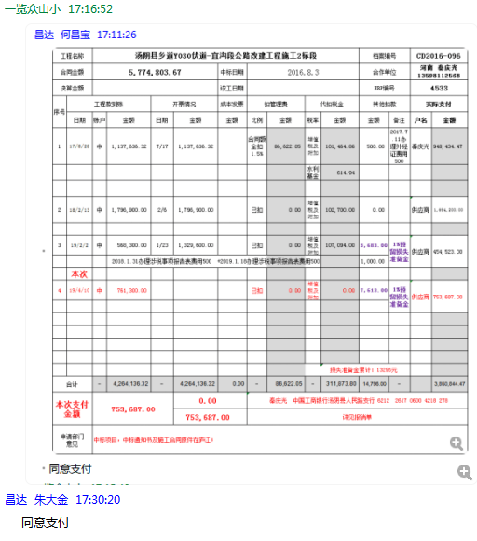

5
工程款支付证书 |  |  |  |  |  |  |  |  |  |  |  |  |  |  |  | 本次
工程名称 |  | 汤阴县乡道Y030伏道-宜沟段公路改建工程施工2标段 |  |  |  |  |  |  |  |  | 档案编号 |  | CD2016-096
合同金额 |  | 5,774,803.67 |  |  |  | 中标日期 | 2016.8.3 |  |  |  | 合作单位 |  | 河南 秦庆光13598112568 |  |  | CD2016-096 | 104 | 4533 | 汤阴县乡道Y7030伏道-宜沟段公路改建工程施工2标段 | 2016.8.3 | 5774803.67 | 阮 华 | 120日历天 | 安阳市 汤阴县 | 河南公司孙健13635651222 | 李红岩18537277777 | 中标项目，中标通知书及施工合同原件在庐江 | √
决算金额 |  | 5,961,459.44 |  |  |  | 竣工日期 | 2018.8.22 |  |  |  | ERP编号 |  | 4533
序号 | 工程款到账 |  |  | 开票情况 |  | 成本发票 | 扣管理费 |  | 代扣税金 |  | 其他扣款 |  | 实际支付
 | 日期 | 账户 | 金额 | 日期 | 金额 | 金额 | 比例 | 金额 | 税率 | 金额 | 金额 | 备注 | 户名 | 金额
1 | 2017-08-28 | 中 | 1,137,636.32 | 2017-07-17 | 1,137,636.32 |  | 合同额全扣1.5% | 86,622.05 | 增值税及附加 | 101,464.86 | 500.00 | 2017.7.11办理外经证费用500 | 秦庆光 | 948,434.47
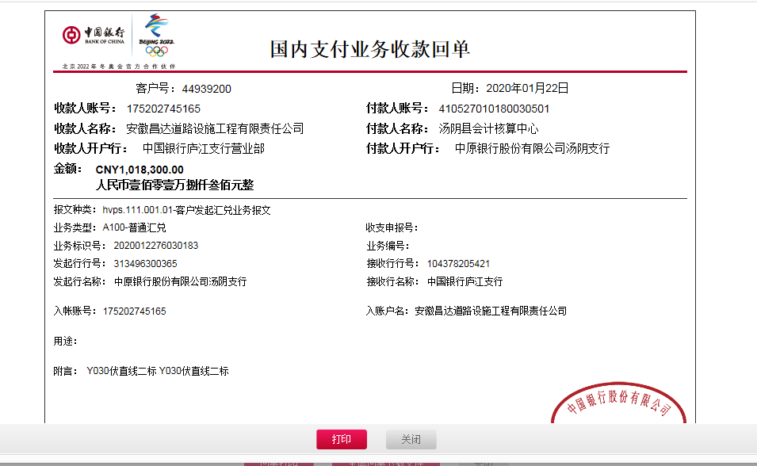
 |  |  |  |  |  |  |  |  | 水利基金 | 614.94

2 | 2018-02-13 | 中 | 1,796,900.00 | 2018-02-06 | 1,796,900.00 |  | 已扣 | 0.00 | 增值税及附加 | 102,700.00 | 0.00 |  | 供应商 | 1,694,200.00

3 | 2019-02-02 | 中 | 568,300.00 | 2019-01-23 | 1,329,600.00 |  | 已扣 | 0.00 | 增值税及附加 | 107,094.00 | 5,683.00 | 1%预留损失准备金 | 供应商 | 454,523.00
 |  |  |  |  |  |  |  |  | 2018.1.31办理涉税事项报告表费用500 +2019.1.18办理涉税事项报告表费用500 |  | 1,000.00

4 | 2019-04-10 | 中 | 761,300.00 |  |  |  | 已扣 | 0.00 | 增值税及附加 | 0.00 | 7,613.00 | 1%预留损失准备金 | 供应商 | 753,687.00

 | 本次 |  |  |  |  |  |  |  |  |  |  |  |  |  | 定海混凝土 | 汤阴万创 | 合计
5 | 2020-01-22 | 中 | 1,018,300.00 | 2020-01-14 | 1,697,200.00 |  | 已扣 | 0.00 | 增值税及附加 | 935.00 | 10,183.00 | 1%预留损失准备金 | 供应商 | 1,006,982.00 | 375,190.00 | 620,500.00 | 995,690.00
 |  |  |  |  |  |  |  |  | 财务手续费 |  | 200.00 |  |  |  | 余留账面 | 11,292.00 | 995,690.00

 |  |  |  |  |  |  |  |  |  | 损失准备金累计：23479元 |  |  |  |  |  | #REF!
合计 |  | - | 5,282,436.32 | - | 5,961,336.32 | 0.00 | - | 86,622.05 | - | 312,808.80 | 25,179.00 | - |  | 4,857,826.47 | 0.89 | 完工证明？
本次支付金额 |  | 1,006,982.00 |  |  |  |  |  | 支付账号 |  | 详见委托支付函 |  |  |  |  |  | 完工证明？

申请部门 意见 |  | 中标书、施工合同、投资协议、交工证书及审计报告原件，在公司。有项目部章一枚，于2020.1.19已销毁。
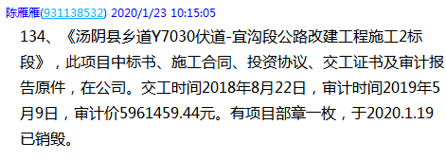

6
工程款支付证书 |  |  |  |  |  |  |  |  |  |  |  |  |  |  |  | 本次
工程名称 |  | 汤阴县乡道Y030伏道-宜沟段公路改建工程施工2标段 |  |  |  |  |  |  |  |  | 档案编号 |  | CD2016-096
合同金额 |  | 5,774,803.67 |  |  |  | 中标日期 | 2016.8.3 |  |  |  | 合作单位 |  | 河南 秦庆光13598112568 |  |  | CD2016-096 | 104 | 4533 | 汤阴县乡道Y7030伏道-宜沟段公路改建工程施工2标段 | 2016.8.3 | 5774803.67 | 阮 华 | 120日历天 | 安阳市 汤阴县 | 河南公司孙健13635651222 | 李红岩18537277777 | 中标项目，中标通知书及施工合同原件在庐江 | √
决算金额 |  | 5,961,459.44 |  |  |  | 竣工日期 | 2018.8.22 |  |  |  | ERP编号 |  | 4533
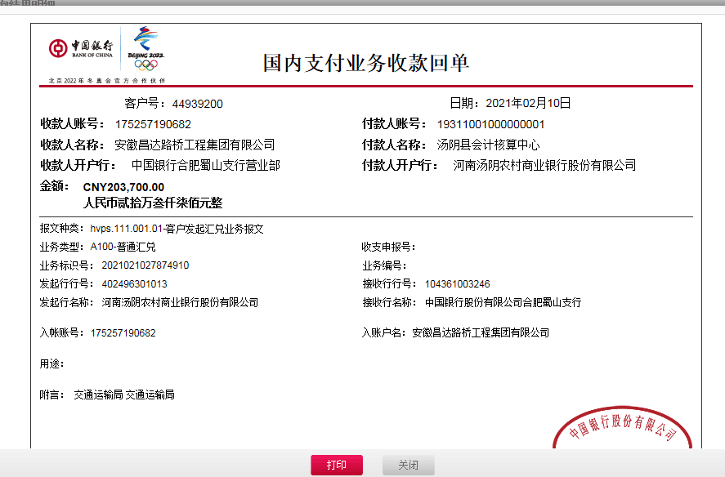
序号 | 工程款到账 |  |  | 开票情况 |  | 成本发票 | 扣管理费 |  | 代扣税金 |  | 其他扣款 |  | 实际支付
 | 日期 | 账户 | 金额 | 日期 | 金额 | 金额 | 比例 | 金额 | 税率 | 金额 | 金额 | 备注 | 户名 | 金额
1 | 2017-08-28 | 中 | 1,137,636.32 | 2017-07-17 | 1,137,636.32 |  | 合同额全扣1.5% | 86,622.05 | 增值税及附加 | 101,464.86 | 500.00 | 2017.7.11办理外经证费用500 | 秦庆光 | 948,434.47
 |  |  |  |  |  |  |  |  | 水利基金 | 614.94

2 | 2018-02-13 | 中 | 1,796,900.00 | 2018-02-06 | 1,796,900.00 |  | 已扣 | 0.00 | 增值税及附加 | 102,700.00 | 0.00 |  | 供应商 | 1,694,200.00

3 | 2019-02-02 | 中 | 568,300.00 | 2019-01-23 | 1,329,600.00 |  | 已扣 | 0.00 | 增值税及附加 | 107,094.00 | 5,683.00 | 1%预留损失准备金 | 供应商 | 454,523.00
 |  |  |  |  |  |  |  |  | 2018.1.31办理涉税事项报告表费用500 +2019.1.18办理涉税事项报告表费用500 |  | 1,000.00

4 | 2019-04-10 | 中 | 761,300.00 |  |  |  | 已扣 | 0.00 | 增值税及附加 | 0.00 | 7,613.00 | 1%预留损失准备金 | 供应商 | 753,687.00

 |  |  |  |  |  |  |  |  |  |  |  |  |  |  | 定海混凝土 | 汤阴万创 | 合计
5 | 2020-01-22 | 中 | 1,018,300.00 | 2020-01-14 | 1,697,200.00 |  | 已扣 | 0.00 | 增值税及附加 | 935.00 | 10,183.00 | 1%预留损失准备金 | 供应商 | 995,690.00 | 375,190.00 | 620,500.00 | 995,690.00
 |  |  |  |  |  |  |  |  | 财务手续费 |  | 200.00 |  |  |  | 余留账面 | 0.00 | 995,690.00
6 | 2021-02-10 | 中 | 203,700.00 |  |  |  | 1.5% | 2,800.00 |  | 0.00 | -23,479.00 | 1%预留损失准备金
 |  |  |  |  |  |  |  |  |  |  | 200.00 | 转账费多扣100元手续费 | 安阳盛鑫建材有限公司 | 234,971.00
 |  |  |  |  |  |  |  |  |  |  | 500.00 | 2020-1-8外经证费用

 |  |  |  |  |  |  |  |  |  |  |  |  |  |  |  | #REF!
合计 |  | - | 5,486,136.32 | - | 5,961,336.32 | 0.00 | - | 89,422.05 | - | 312,808.80 | 2,400.00 | - |  | 5,081,505.47 | 0.00 | 完工证明？
本次支付金额 |  | 234,971.00 |  |  |  |  |  | 支付账号 |  | 详见委托支付函 |  |  |  |  |  | 完工证明？

申请部门 意见 |  | 中标书、施工合同、投资协议、交工证书及审计报告原件、终结结算承诺书原件，在公司。有项目部章一枚，于2020.1.19已销毁。 |  |  |  |  |  |  |  |  |  |  |  |  | 0

